Sheet1
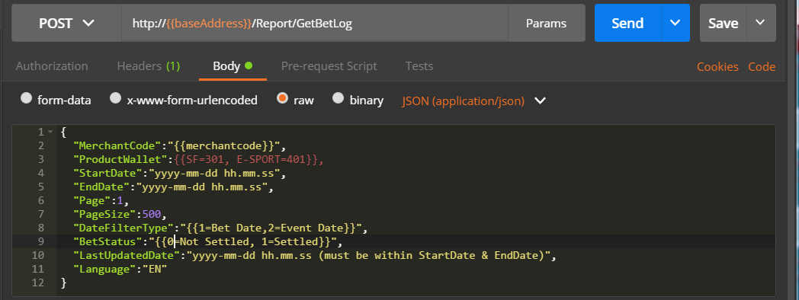

LastUpdatedDate | Response show transaction which is equal / later than ""Last Updated Date
 | 一旦有数据更新时间为等于/大于""LastUpdatedDate"", 将返回数据

Example 例子:
BetA Time : 2018-12-31 12.15.00, LastUpdatedDate : 2018-12-31 12.30.00
BetB Time : 2018-12-31 12.15.00, LastUpdatedDate : 2018-12-31 12.18.00
Current Time : 2018-12-31 12.55.00

Call getbetlog : | "StartDate":"2018-12-31 12.00.00",
 | "EndDate":"2018-12-31 12.22.00",
 | "DateFilterType":"1", (Bet Date)
 | "LastUpdatedDate":"2018-12-31 12.20.00"
Result 结果: | Get BetA (cause BetA LastUpdatedDate is greater than 12.20.00. 由于BetA 更新时间 大于LastUpdatedDate请求时间)

Call getbetlog : | "StartDate":"2018-12-31 12.00.00",
 | "EndDate":"2018-12-31 12.22.00",
 | "DateFilterType":"1", (Bet Date)
Result 结果 : | Get BetA & BetB (cause no filter by LastUpdatedDate. 由于没使用参数 LastUpdatedDate 以进行筛选)

建议拉单方案如下：
输入搜寻时间段最多可以放31天, 建议 startdate 设为2个星期前或7天前, enddate 设为今天, 再使用参数 DateFilterType =1 (下注时间) 拉取注单写入贵方的系统里面. 如果总页面是大于1, 那么贵方要继续使用同样参数请求, 不过页面参数需使用下一页直到拉完注单为止. 为了防止拉取重复注单, 贵方需使用 LastUpdatedDate 参数以过滤重复之注单 (建议LastUpdatedDate时间为现在时间-15分钟). 之后再使用参数 DateFilterType =2 (赛事时间) + BetStatus = 1 (已经结算), 这样只要有更新或结算的注单都可以获取到. 再把这些注单覆盖进贵方系统里面. 同样的为了防止拉取重复注单, 贵方需使用 LastUpdatedDate 参数以过滤重复之注单 (建议LastUpdatedDate时间为当前时间 "-15分钟"). **使用参数 DateFilterType =2 (赛事时间) + BetStatus = 1 (已经结算), 由于会员可以投注大于31天的早盘赛事 **建议把以上请求工作每10分钟呼叫一次, LastUpdatedDate也需要配合贵方每次呼叫的时间段. 比如: 贵方持续每10分请求一次, 那 LastUpdatedDate 也需要每次更新至"前15分钟的值" 已确保拉取更新注单.

Example
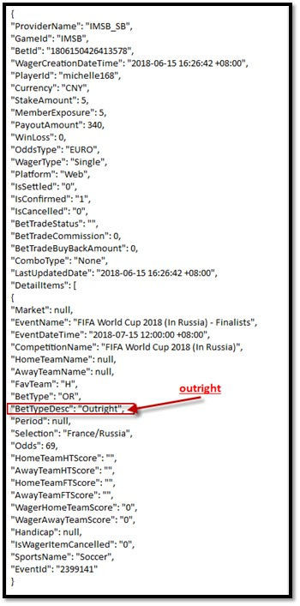
Member Site Result |  | BackOffice WAGER ENQUIRY
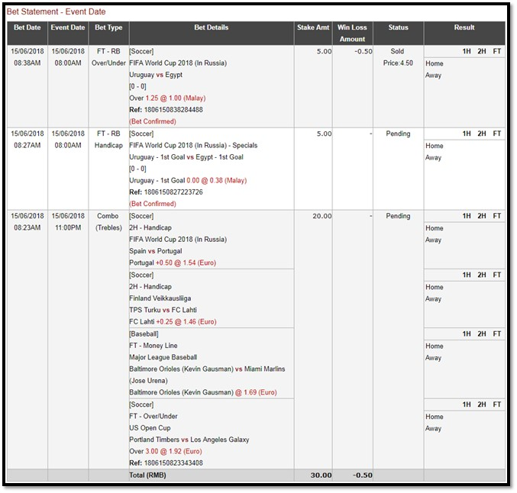
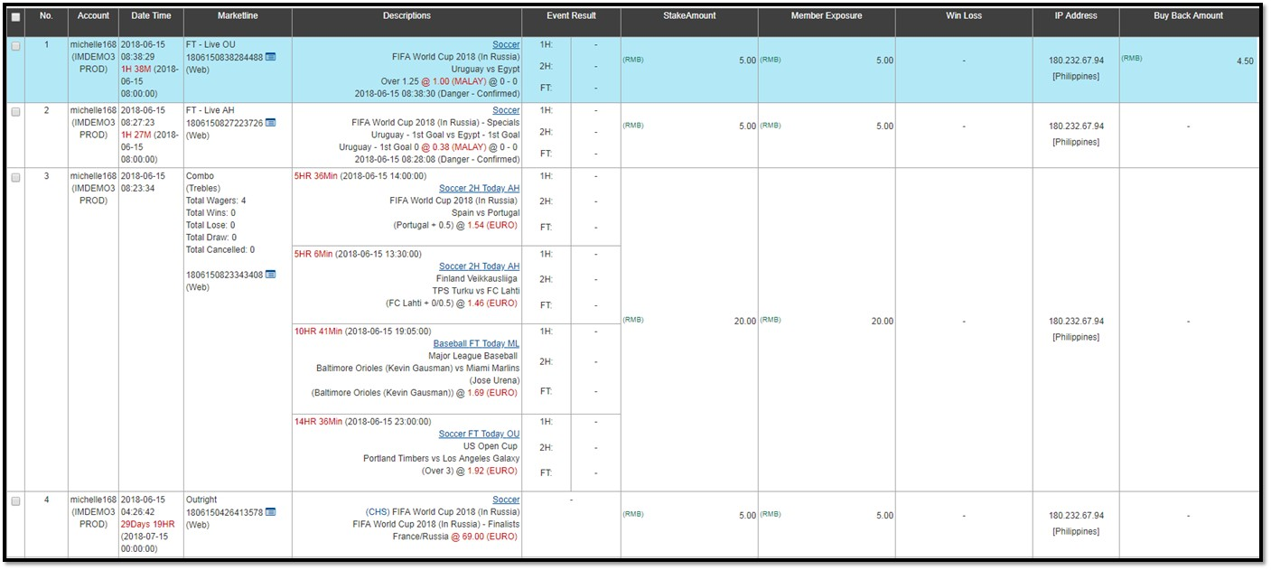

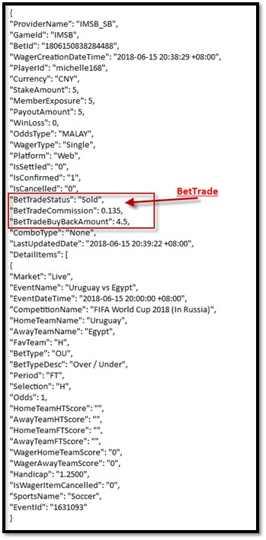
Example API return Log :
BetTrade | RB Handicap |  | Combo
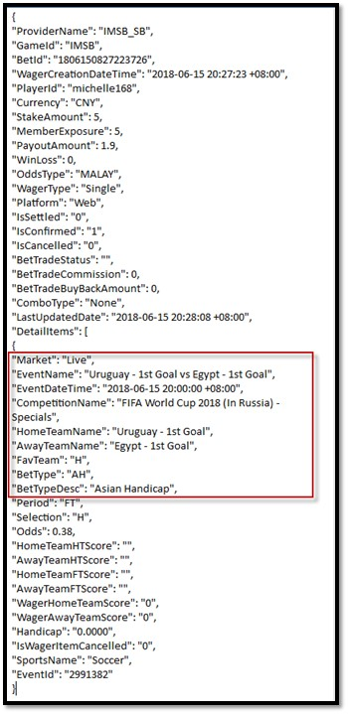
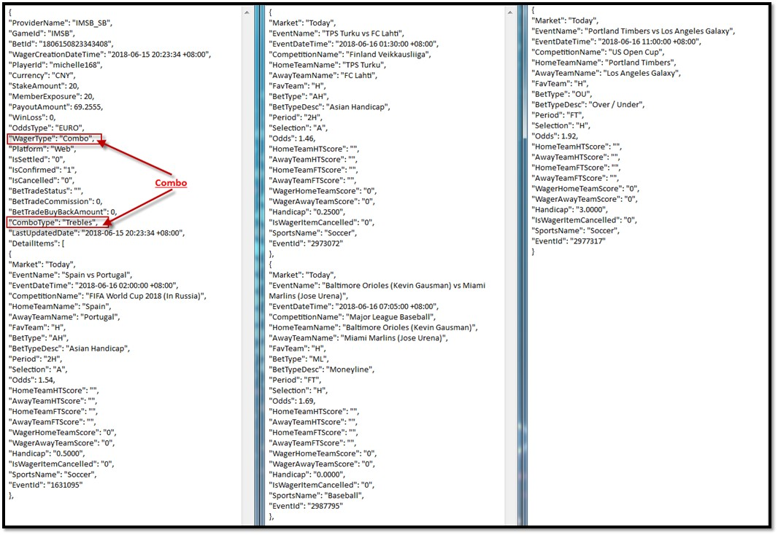

Outright

